Solicitud gráfica
 | Área: | Matemáticas |  |  | Fecha:
 | Grado: | 7 |  |  | 2015-11-29
 | Título del tema: | Proyecciones y la razón de semejanza |  |  | ¿Cuaderno de estudio o recurso? | Recurso
 | Editor: | Diana Velasquez |  |  | Motor del recurso | M5A

 | Código guión o recurso: | CN_08_01_REC10 | ← Para determinar este código, visite la hoja de Ayuda
 |  |  |  |  | ESPECIFICACIÓN DE ARCHIVOS A ENTREGAR
Núm. | Archivo Shutterstock o ruta en web | Imagen para: | Tipo | Ubicación de la imagen en el recurso M5A | Nombre imagen SMALL | Tamaño imagen SMALL | Nombre imagen ZOOM | Tamaño imagen ZOOM | Descripción | Observaciones
IMG01 | Descripcion en la columna observaciones | Recurso M5A | Ilustración | Contenido | CN_08_01_REC10_IMG01n.png | 286 x 286 px | CN_08_01_REC10_IMG01a.png | 500 x 500 px | 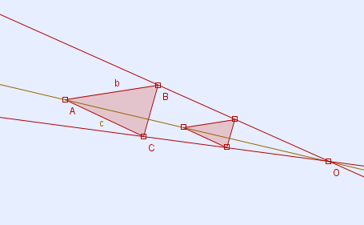 | Se muestra un triángulo de vértices ABC y lados 3,b y 5. y su proyección un triángulo más pequeño de vértices A'B'C' y de lados 1,5, 2 y c. Los triángulos deben ser triángulos rectángulos.
IMG02 | Descripcion en la columna observaciones | Recurso M5A | Ilustración | Contenido | CN_08_01_REC10_IMG02n.png | 286 x 286 px | CN_08_01_REC10_IMG02a.png | 500 x 500 px | 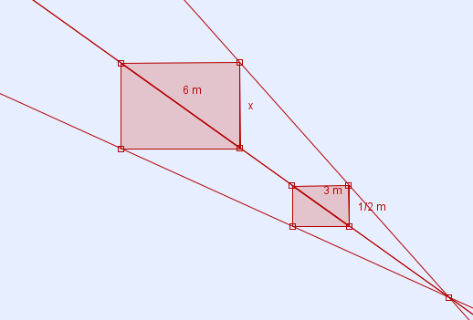 | Dos rectángulos en una proyección. El grande tiene el lado superior igual a 6 m. El rectángulo menor tiene lados 3 m y 2 m (en la imagen aparece 1/2, se debe cambiar).
IMG03 | Descripcion en la columna observaciones | Recurso M5A | Ilustración | Contenido | CN_08_01_REC10_IMG03n.png | 286 x 286 px | CN_08_01_REC10_IMG03a.png | 500 x 500 px |  | La idea es una proyección como se muestra a la izquierda, pero con los triángulos en la imagen de la derecha. Con las medidas indicadas | 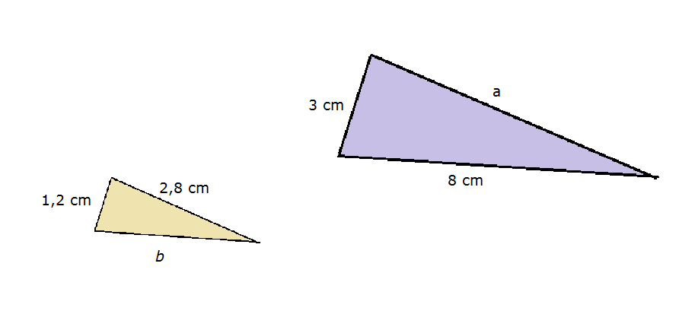
IMG04 | Descripcion en la columna observaciones | Recurso M5A | Ilustración | Contenido | CN_08_01_REC10_IMG04n.png | 286 x 286 px | CN_08_01_REC10_IMG04a.png | 500 x 500 px | 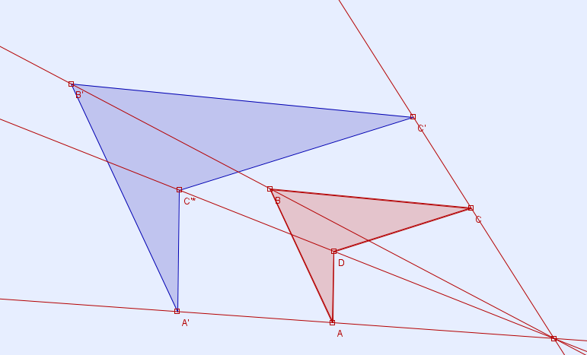 | Proyección de un cuadrilátero como enb la imagen de referencia.
IMG05 | Descripcion en la columna observaciones | Recurso M5A | Ilustración | Contenido | CN_08_01_REC10_IMG05n.png | 286 x 286 px | CN_08_01_REC10_IMG05a.png | 500 x 500 px | 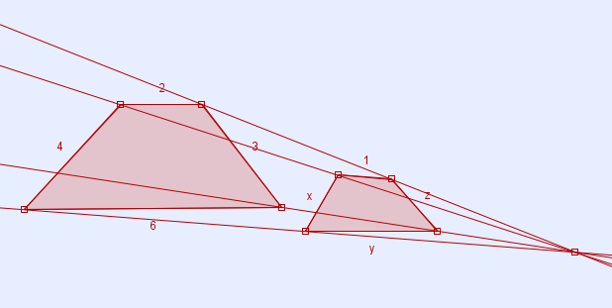 | La figura proyectada tiene en la medida de sus lados los valores: 2, 3, 6 y 4, la figura inicial tiene en sus lados correspondientes los valores1,z,y,x. Como se muestra en la imagen de referencia.
IMG06 | Descripcion en la columna observaciones | Recurso M5A | Ilustración | Contenido | CN_08_01_REC10_IMG06n.png | 286 x 286 px | 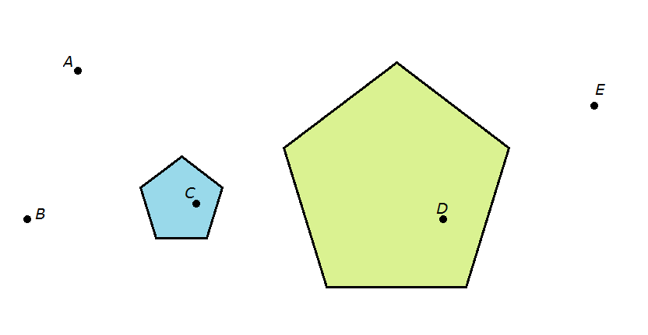 CN_08_01_REC10_IMG06a.png | 500 x 500 px |  | Dos figuras semejantes y varios puntos indicados en la figura de referencia, se deben mantener las posiciones relativas de los puntos y las figuras.

